界面&功能
界面相关 |  |  |  |  | 功能规则

1
 | 功能入口
 | 主界面打开首领挑战按钮，点击页签打开界面
 | 主界面【当前为示例】

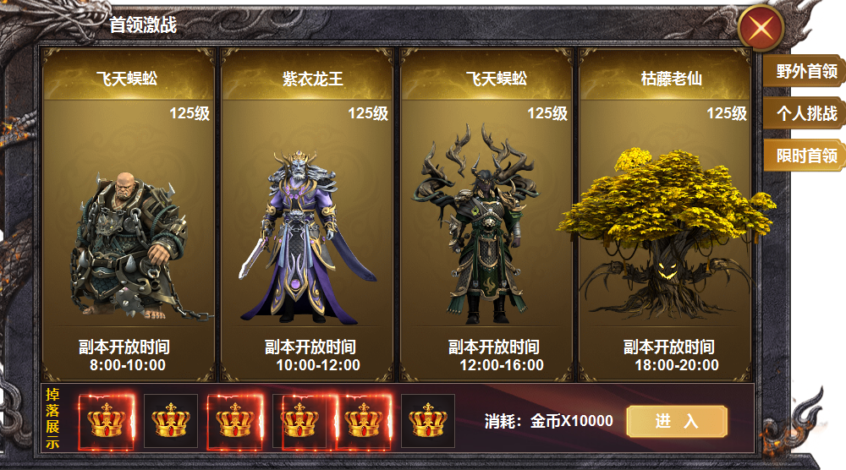
2

 |  | 1 | 一级框及关闭那按钮 |  | 1 | 显示首领主界面
 |  | 2 | 详情 |  |  | ▶ | 主界面点击功能按钮，点击页签打开界面。
 |  |  | ▶ | 底框图 |  | ▶ | 点击关闭按钮，关闭功能界面。
 |  | 3 | 一级页签 |  | 2 | 详情栏
 |  | 4 | 奖励框底及进入按钮 |  |  | ▶ | 显示首领名称，等级，模型，及副本开放时间。
 |  |  |  |  |  | ▶ | 点击首领模块，下方显示掉落内容。
 |  |  |  |  |  | ▶ | 首次打开默认选中第一个
3
 |  |  |  |  | 3 | 一级页签
 |  |  |  |  |  | ▶ | 有选中状态
 |  |  |  |  | 4 | 奖励内容
 |  |  |  |  |  | ▶ | 首领掉落奖励显示。区域可滑动
4
 |  |  |  |  |  | ▶ | 消耗金币进入副本，金币不足时提示：道具不足
 |  |  |  |  |  | ▶ | 点击进入，进入副本挑战

参考图
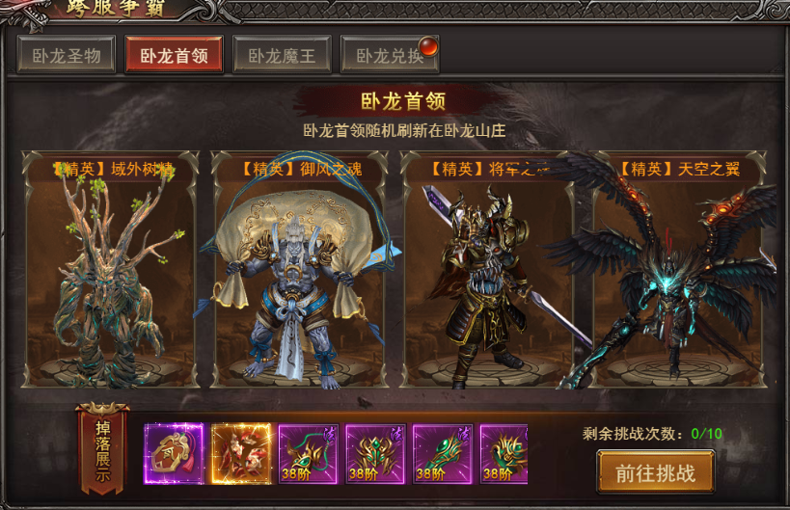
参考图

